Página1
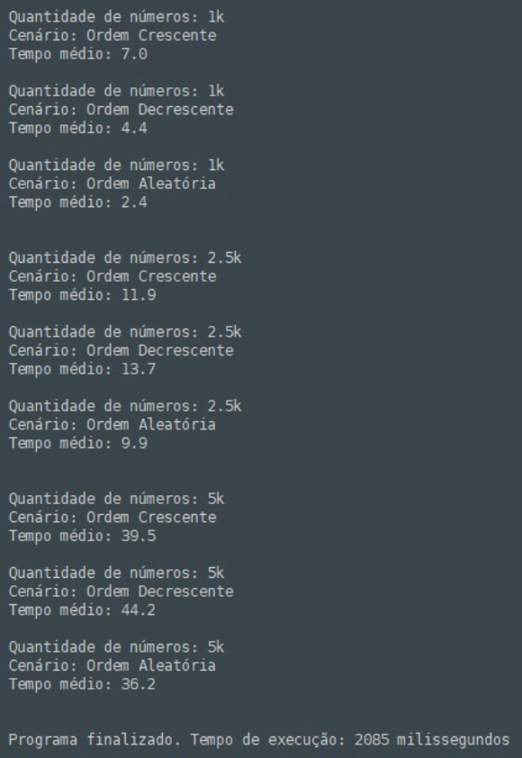
ordem crescente | 1k | 7
ordem crescente | 2,5k | 11.9
ordem crescente | 5k | 39.5
ordem decrescente | 1k | 4.4
ordem decrescente | 2,5k | 13.7
ordem decrescente | 5k | 44.2
ordem aleatória | 1k | 2.4
ordem aleatória | 2,5k | 9.9
ordem aleatória | 5k | 36.2

ALGORITMO MERGESORT

